Hoja1
 |  | Metodo Del Punto Fijo

Nombre : Jhonathan Larico Mamani |  |  |  |  |  |  |  | Grafica de la funcion original

Y
 |  |  |  |  |  |  |  | x | y
 |  |  |  |  |  |  |  | -6 | -183
 |  |  |  |  |  |  |  | -5 | -97
 |  |  |  |  |  |  |  | -4 | -41
 |  |  |  |  |  |  |  | -3 | -9
 |  |  |  |  |  |  |  | -2 | 5
 |  |  |  |  |  |  |  | -1 | 7
 |  |  |  |  |  |  |  | 0 | 3
 |  |  |  |  |  |  |  | 1 | -1
Reescribimos la ecuacion: |  |  |  |  |  |  |  | 2 | 1
f(h) = h^3 - 5h + 3 = 0
h = (5h - 3)^(1/3)
 |  |  |  |  |  |  |  | 3 | 15
 |  |  |  |  |  |  |  | 4 | 47
 |  |  |  |  |  |  |  | 5 | 103
 |  |  |  |  |  |  |  | 6 | 189
 |  |  |  |  |  |  |  | 7 | 311
La nueva ecuacion para que garantice la convergencia sera: |  |  |  |  |  |  |  | 8 | 475
 |  |  |  |  |  |  |  | 9 | 687
g(h) = (5h -3)^(1/3)
 |  |  |  |  |  |  |  | 10 | 953

Ahora vamos a iterar al valor mas cercano de la raiz

 | # | x_i | g(x_i) | Ea% | tol |  | Conclusion
 | 0 | 1 | 1.2599210499 |  | 0.005
 | 1 | 1.2599210499 | 1.4887461863 | 0.0020629947402 |  |  | Aqui podemos observar que en la calculadora el valor encontrado
Este tipo de método es útil para resolver problemas reales como el que se presenta aquí, donde no se dispone de una fórmula directa o donde las soluciones no se pueden obtener fácilmente mediante métodos algebraicos convencionales.
En resumen, el método del punto fijo demostró ser una herramienta eficaz para encontrar soluciones aproximadas de ecuaciones no lineales y puede ser aplicado a una amplia gama de problemas en física e ingeniería, como el modelado de sistemas de vaciado o llenado de tanques.
 | 2 | 1.4887461863 | 1.6440533944 | 0.0015370325612 |  |  | si esta muy aproximado a 0
 | 3 | 1.6440533944 | 1.7347260677 | 0.00094466036629
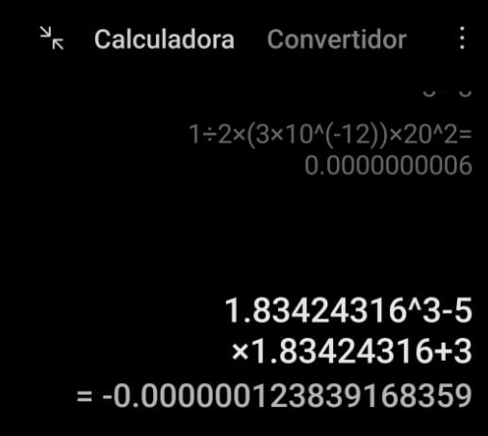
 | 4 | 1.7347260677 | 1.7835570769 | 0.00052269159361
 | 5 | 1.7835570769 | 1.8087827336 | 0.00027378439323
 | 6 | 1.8087827336 | 1.8215429563 | 0.00013946206029
 | 7 | 1.8215429563 | 1.8279300933 | 7.0051725564E-05
 | 8 | 1.8279300933 | 1.8311104836 | 3.494191059E-05
 | 9 | 1.8311104836 | 1.8326900049 | 1.7368641938E-05
 | 10 | 1.8326900049 | 1.8334734536 | 8.6185951666E-06
 | 11 | 1.8334734536 | 1.8338617989 | 4.2730300997E-06
 | 12 | 1.8338617989 | 1.8340542357 | 2.1176368586E-06
 | 13 | 1.8340542357 | 1.8341495789 | 1.0492425325E-06
 | 14 | 1.8341495789 | 1.8341968133 | 5.1982257391E-07
 | 15 | 1.8341968133 | 1.8342202129 | 2.5752062381E-07
 | 16 | 1.8342202129 | 1.8342318048 | 1.2757271999E-07
 | 17 | 1.8342318048 | 1.8342375471 | 6.3197241995E-08
 | 18 | 1.8342375471 | 1.8342403918 | 3.1306586466E-08
 | 19 | 1.8342403918 | 1.834241801 | 1.5508577356E-08
 | 20 | 1.834241801 | 1.834242499 | 7.682587889E-09
 | 21 | 1.834242499 | 1.8342428448 | 3.8057721467E-09
 | 22 | 1.8342428448 | 1.8342430161 | 1.8852887051E-09
 | 23 | 1.8342430161 | 1.834243101 | 9.3392686365E-10
 | 24 | 1.834243101 | 1.834243143 | 4.6264495114E-10
 | 25 | 1.834243143 | 1.8342431639 | 2.2918319491E-10
 | 26 | 1.8342431639 | 1.8342431742 | 1.1353184718E-10 |  | Valor encontrado = |  | 1.83424316
 | 27 | 1.8342431742 | 1.8342431793 | 5.6240947584E-11
 | 28 | 1.8342431793 | 1.8342431818 | 2.786041212E-11
 | 29 | 1.8342431818 | 1.8342431831 | 1.3801377927E-11
 | 30 | 1.8342431831 | 1.8342431837

